MENU-RCM
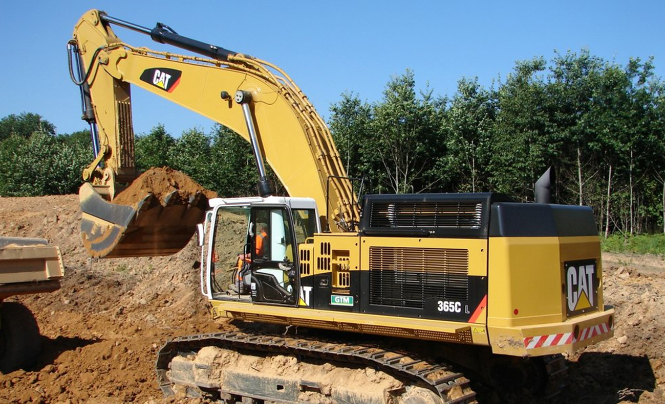
LUBRICACIÓN BASADA CONFIABILIDAD
Datos del Equipo: Excavadora CAT 365 C
Excavadora Hidráulica 365C L.pdf

FUNCION (F)

FALLA FUNCIONAL (FF)

MODO FALLA (MF)

EFECTO FALLA (EF)

MATRIZ RIESGO

TAREAS

